Baneoversigt
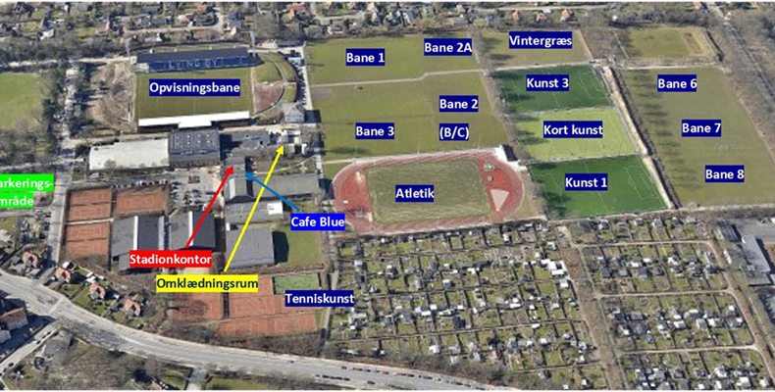
Virumgård - kunst |  | Lyngby - baneoversigt
Skov
A | B

D | C

Skur

